大数据平台数据延迟情况记录
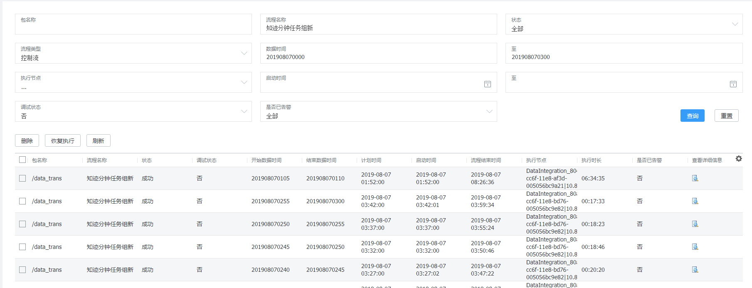
O域 | 延迟时段 | 恢复时间 | B域 | 延迟时段 | 恢复时间 | 上网日志 | 延迟时段 | 恢复时间
tb_dw_lg_user_s1mme_hour | 2018061410
tb_dw_lg_user_s1mme_hour | 2018061410

系统故障
2019-07-17 | 17号晚上22点至18号凌晨4点 | BDI异常,很多程序异常终止
2019-08-07 | 8.7号凌晨1：30至早上8点 | 知迹分钟任务组新里面的子程序：dwd_mid_tra_ci_loc_mc_call_min，计划在1：30启动，发生异常在早上8点才启动

